상품제안서
루메나 탁상용 팬스탠드 3Z 무선선풍기 | 상품코드: S01665

 |  |  |  |  |  |  | 02-713-8555 | www.synergygift.co.kr
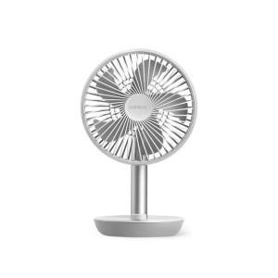

【상세/제작정보】 | <p><span style="font-size: 14pt;">※ 레이저 기본 인쇄위치 전면부 팬중앙 루메나 로고 위 아래 가능!</span></p><p><span style="font-size: 14pt;"></span><span style="font-size: 18.6667px;">※&nbsp;</span><span style="font-size: 18.6667px;">측면 레이저 인쇄시 비용 개당 + 1,500원&nbsp;</span><span style="font-size: 14pt;">​</span></p><p><span style="font-size: 14pt;">&nbsp;</span></p><p>&nbsp;</p>

【인쇄/포장옵션】 | 레이저 / 포장지포장

【공급단가】 | 수량 | 40~ | 100~ | 300~ | 500~ | 1,000~
*VAT별도 | 스카이 화이트 | 31,730원 | 31,230원 | 30,460원 | 29,700원 | 29,190원
 | 마일드 핑크 | 31,730원 | 31,230원 | 30,460원 | 29,700원 | 29,190원
 | 스틸 그레이 | 31,730원 | 31,230원 | 30,460원 | 29,700원 | 29,190원
 | 인디고 블랙 | 31,730원 | 31,230원 | 30,460원 | 29,700원 | 29,190원

【상품 URL】 | https://www.synergygift.co.kr:443/src/goods_detail.php?gdno=16088

